F-DIREMS-017
 |  | EVALUACIÓN DE VISITA ACADÉMICA |  |  |  |  |  | Codificación | F-DIREMS-017
 |  |  |  |  |  |  |  | No. Rev. | 0
 |  |  |  |  |  |  |  | Emision | 2015-10-22
Telebachillerato Comunitario: |  |  | Paso Blanco de Irapuato
Lugar que se visitó: |  |  | San Miguel de Allende (Cañada de la Virgen y Museo Allende)
Fecha de la visita: |  | 2016-05-13
Reporte de la Visita
Desarrolle el reporte de la visita, indicando las competencias que se desarrollaron así como las experiencia adquirida de los alumnos del Telebachillerato Comunitario. Desde el planteamiento del viaje a los alumnos se identificó la falta de conocimiento en este tipo de lugares, ningún alumno había visitado la ciudad de San Miguel de Allende ni los lugares que se conocieron, este tipo de actividades académicas no son muy comunes para ellos, por lo que había cierta resistencia de los alumnos y sus padres, una vez que se les contextualizó y se dio solución al transporte, logramos motivarlos y ellos pudieron Identificar las actividades que le resultan de menor y mayor interés y dificultad, reconociendo y controlando sus reacciones frente a retos y obstáculos. Así el viaje se realizó de manera exitosa. El punto de partida fue en el Telebachillerato Paso Blanco de Irapuato a las 7:30 am para salir a las 8:00 am, y así fueron llegando uno a uno con su uniforme deportivo y lo que les había tocado para la comida, desarrollando la competencia Participa y colabora de manera efectiva en equipos diversos. El transporte fue cómodo y puntual; salimos 8:10 a.m. de Paso Blanco, ya de camino todo estuvo muy tranquilo. Conforme a lo planeado llegamos justo al tiempo a la zona Arqueológica "Cañada de la Virgen", pagamos nuestro acceso y subimos a la camioneta (10:00 am) que nos llevaría a hacer el recorrido. Afortunadamente solo había dos personas más que afortunadamente eran de nacionalidad francesa con lo cual los alumnos articularon saberes de diversos campos y establecieron relaciones entre ellos y su vida cotidiana, así que nos tocó tener al guía muy atento con el grupo. Se realizó el recorrido por la zona Arqueológica de manera muy amena, se observó a los estudiantes muy atentos, preguntando, observando y tomando fotografías. El guía hizo muy interesante la explicación de cada edificación, vegetación y su historia, situando hechos históricos fundamentales que han tenido lug |  |  |  |  |  |  |  |  |  | Desarrolle el reporte de la visita, indicando las competencias que se desarrollaron así como las experiencia adquirida de los alumnos del Telebachillerato Comunitario. Desde el planteamiento del viaje a los alumnos se identificó la falta de conocimiento en este tipo de lugares, ningún alumno había visitado la ciudad de San Miguel de Allende ni los lugares que se conocieron, este tipo de actividades académicas no son muy comunes para ellos, por lo que había cierta resistencia de los alumnos y sus padres, una vez que se les contextualizó y se dio solución al transporte, logramos motivarlos y ellos pudieron Identificar las actividades que le resultan de menor y mayor interés y dificultad, reconociendo y controlando sus reacciones frente a retos y obstáculos. Así el viaje se realizó de manera exitosa. El punto de partida fue en el Telebachillerato Paso Blanco de Irapuato a las 7:30 am para salir a las 8:00 am, y así fueron llegando uno a uno con su uniforme deportivo y lo que les había tocado para la comida, desarrollando la competencia Participa y colabora de manera efectiva en equipos diversos. El transporte fue cómodo y puntual; salimos 8:10 a.m. de Paso Blanco, ya de camino todo estuvo muy tranquilo. Conforme a lo planeado llegamos justo al tiempo a la zona Arqueológica "Cañada de la Virgen", pagamos nuestro acceso y subimos a la camioneta (10:00 am) que nos llevaría a hacer el recorrido. Afortunadamente solo había dos personas más que afortunadamente eran de nacionalidad francesa con lo cual los alumnos articularon saberes de diversos campos y establecieron relaciones entre ellos y su vida cotidiana, así que nos tocó tener al guía muy atento con el grupo. Se realizó el recorrido por la zona Arqueológica de manera muy amena, se observó a los estudiantes muy atentos, preguntando, observando y tomando fotografías. El guía hizo muy interesante la explicación de cada edificación, vegetación y su historia, situando hechos históricos fundamentales que han tenido lug
EVALUACIÓN
Indique con una "X"
ASPECTOS A EVALUAR |  |  | EXCELENTE | BUENO | REGULAR | MALO | DEFICIENTE
PUNTUALIDAD |  |  | x
DOMINIO DE TEMA DEL GUIA |  |  | x
CONTENIDO DE TEMA DE LA VISITA |  |  | x
CUMPLIÓ CON OBJETIVO |  |  | x
ALIMENTOS |  |  | x
INSTALACIONES |  |  | x
GENERÓ PARTICIPACIÓN GRUPAL |  |  | x
QUE CALIFICACIÓN GLOBAL ASIGNA |  |  | 10.0

PARTICIPANTES
ALUMNOS | DOCENTES | PADRES DE FAMILIA |  | OTROS | TOTAL DE PARTICIPANTES
14 | 2 | 0 |  |  | 16

Adjunte Evidencia Fotográfica
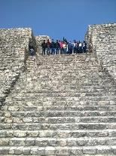
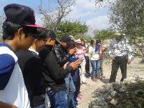
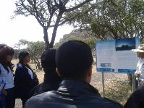
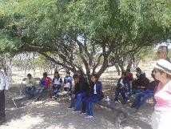

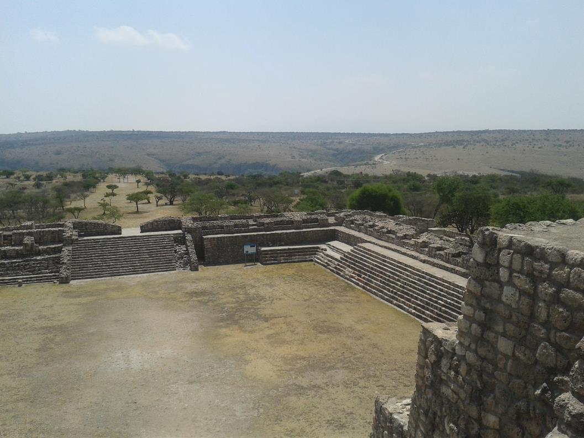
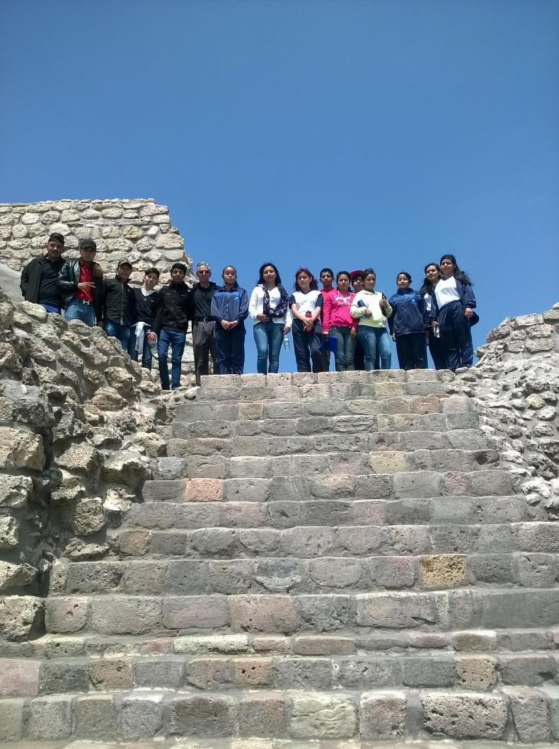
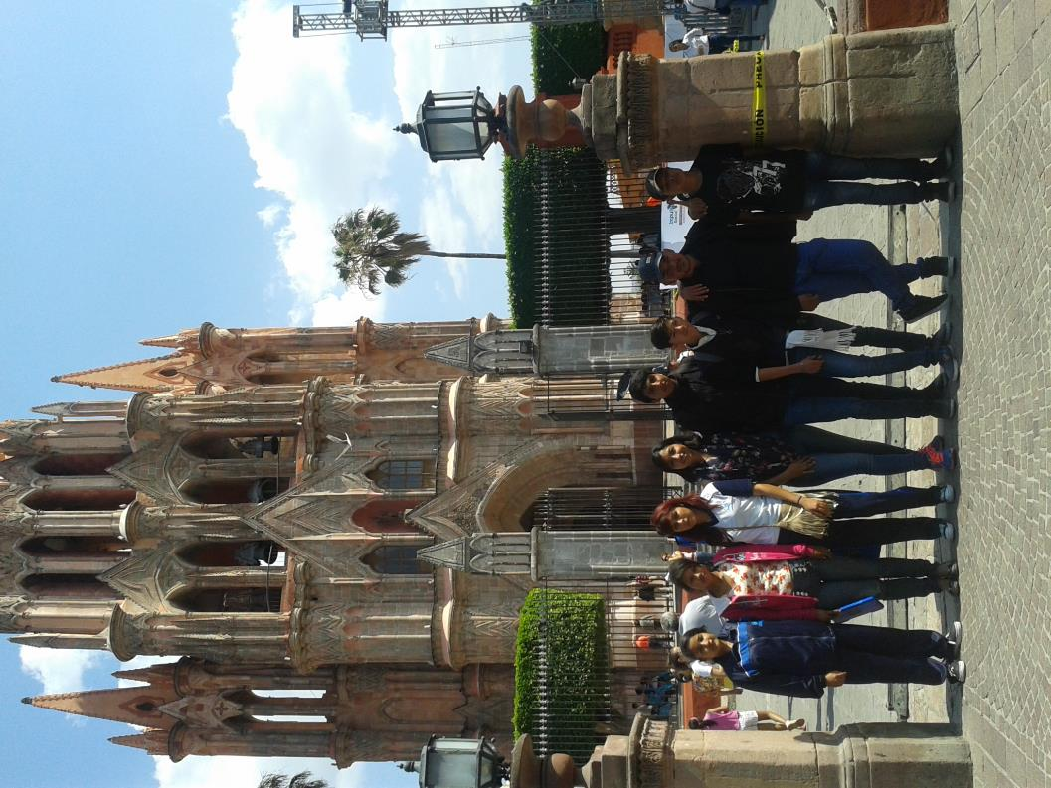

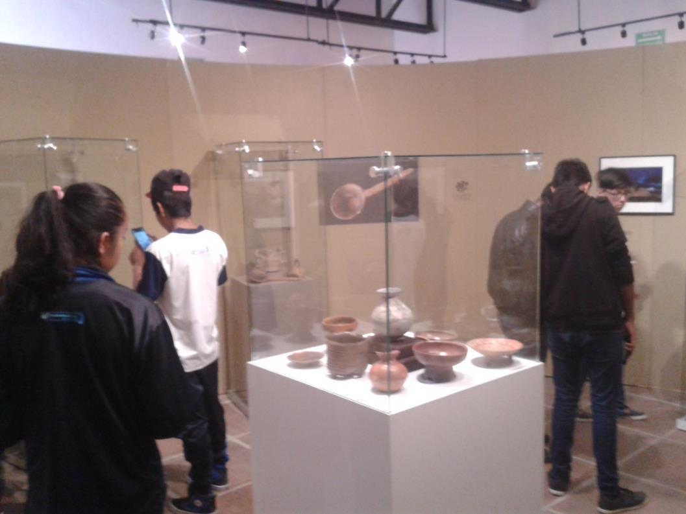
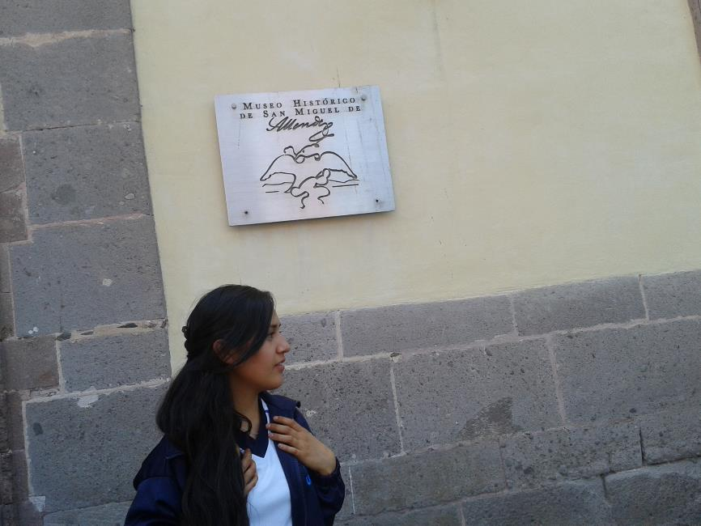
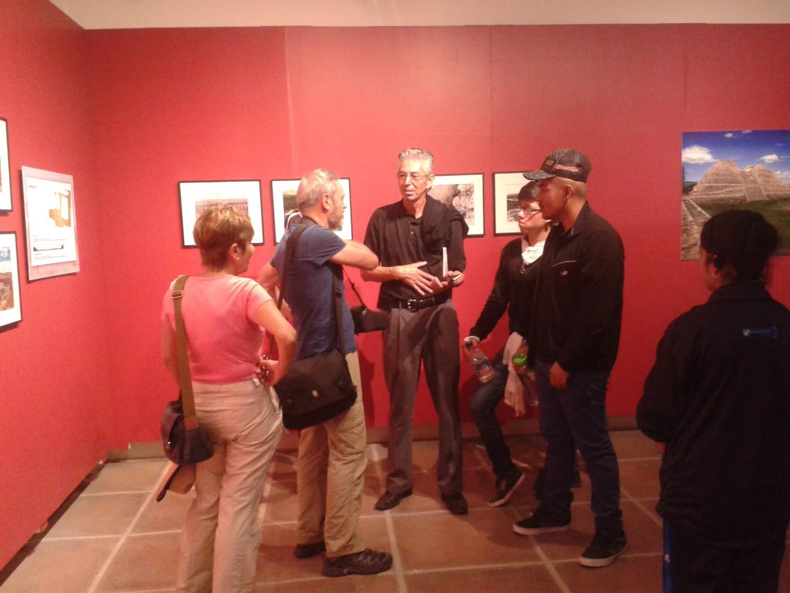

Paso Blanco de Irapuato
Visita académica: San Miguel de Allende (Cañada de la Virgen y Museo Allende)
Viernes 13 de Mayo del 2016

